Ejercicio 1
RESOLUCIÓN EJERCICIOS DE CLASE |  |  |  |  |  | MODELO DE PRECIOS DE ACTIVOS DE CAPITAL CAPM
SEMANA 3 |  |  |  |  |  | DETERMINA LA TASA DE RENTABILIDAD REQUERIDA PARA UN ACTIVO

K = Rendimiento requerido
RL = Tasa de rendimiento libre de riesgo, medida comúnmente por una letra del Tesoro de los EEUU
b = Beta o índice de riesgo no diversificable
RM = Rendimiento de la cartera de activos del mercado
RENDIMIENTO, RIESGO Y LÍNEA DEL MERCADO DE VALORES |  |  |  |  |  | MODELO CAPM
 |  |  |  |  |  | SIGNIFICADO DE LAS VARIABLES DE LA FÓRMULA
 | b | 1.45 |  | Fórmula
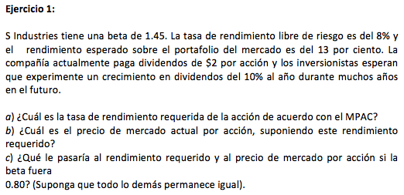
 | RL | 8% |  | K = RL + b *(RM - RL)
 | RM | 13%
 |  |  |  | Tasa requerida
 | Dividendos | 2
 | g | 10% | K | 15.25% | a)

 |  |  | Precio por acción | 38.10 | b)

 | b | 0.80 | K | 12.00% | c)
 | RL | 8%
 | RM | 13% | Precio por acción | 100.00 | c)

 | Dividendos | 2 | OBSERVAMOS QUE AL DISMINUIR EL BETA, LA "K" DISMINUYE, Y EL "P" AUMENTÓ. |  | c)
 | g | 10%

 | SI LA BETA BAJA LA TASA DE RENDIMIENTO REQUERIDO BAJA TAMBIEN, PERO EL PRECIO DE MERCADO DE LA ACCIÓN SUBIRÍA

Ejercicio 2
RESOLUCIÓN EJERCICIOS DE CLASE
SEMANA 3

RENDIMIENTO, RIESGO Y LÍNEA DEL MERCADO DE VALORES

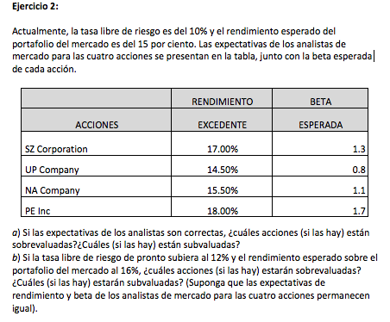
 | Fórmula |  |  |  |  | MODELO CAPM
 | K = RL + b *(RM - RL) |  |  |  |  | SIGNIFICADO DE LAS VARIABLES DE LA FÓRMULA
K = Rendimiento requerido
RL = Tasa de rendimiento libre de riesgo, medida comúnmente por una letra del Tesoro de los EEUU
b = Beta o índice de riesgo no diversificable
RM = Rendimiento de la cartera de activos del mercado
 | TASA LIBRE DE RIESGO |  | RL | 10%
 | RENDIMIENTO ESPERADO |  | RM | 15%
 | K | RENDIMIENTO

 | a) Si las espectativas son correctas TASA LIBRE DE RIESGO (RL) 10% y el RENDIMIENTO ESPERADO (RM) 15%. Cuales Acciones están sobrevaluadas o Subvaluadas

 |  | b | RL | RM | K
 | SZ | 1.3 | 10% | 15% | 16.50%
 | UP | 0.8 | 10% | 15% | 14.00%
 | NA | 1.1 | 10% | 15% | 15.50%
 | PE | 1.7 | 10% | 15% | 18.50%

 | Todas las Acciones se encuentran SOBREVALORADAS por los Analistas en su Rendimiento, excepto las acciones de NA Company que presenta el mismo rendimiento que presentan los analistas y las acciones de PE Inc (SUBVALUADA) que tendrían un Rendimiento del 18.50% y según las espectativas de los Analistas de Mercado estas acciones tendrían un Rendimiento del 18%

 | b) Si la TASA LIBRE DE RIESGO (RL) sube a 12% y el RENDIMIENTO ESPERADO (RM) sube al 16%. Cuales Acciones están sobrevaluadas o Subvaluadas

 |  | b | RL | RM | K
 | SZ | 1.3 | 12% | 16% | 17.20%
 | UP | 0.8 | 12% | 16% | 15.20%
 | NA | 1.1 | 12% | 16% | 16.40%
 | PE | 1.7 | 12% | 16% | 18.80%

 | Si la Tasa Libre de Riesgos y la Tasa de Rendimiento subiesen en los parámetros señalados, entonces todos los Rendimientos de las acciones que presentan los analistas se encuentran SUBVALUADAS por los analistas en su Rendimiento.

Ejercicio 3
RESOLUCIÓN EJERCICIOS DE CLASE
SEMANA 3

RENDIMIENTO, RIESGO Y LÍNEA DEL MERCADO DE VALORES

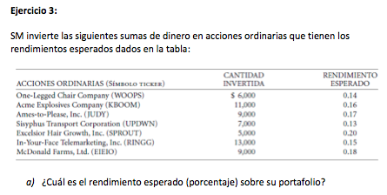
 | Acciones | Montos | Proporción | Rendimiento Esperado | Ponderación
 | X | 6,000.00 | 0.10 | 14% | 1.4%
 | X | 11,000.00 | 0.18 | 16% | 2.9%
 | X | 9,000.00 | 0.15 | 17% | 2.6%
 | X | 7,000.00 | 0.12 | 13% | 1.5%
 | X | 5,000.00 | 0.08 | 20% | 1.7%
 | X | 13,000.00 | 0.22 | 15% | 3.3%
 | X | 9,000.00 | 0.15 | 18% | 2.7%
 |  | 60,000.00 | 1.00 |  | 16.0% | a)

 |  |  |  |  | RENDIMIENTO ESPERADO - PORTAFOLIO DE ACCIONES

Ejercicio 4
RESOLUCIÓN EJERCICIOS DE CLASE
SEMANA 3

RENDIMIENTO, RIESGO Y LÍNEA DEL MERCADO DE VALORES


K = Rendimiento requerido
RL = Tasa de rendimiento libre de riesgo, medida comúnmente por una letra del Tesoro de los EEUU
b = Beta o índice de riesgo no diversificable
RM = Rendimiento de la cartera de activos del mercado
 |  |  |  |  | MODELO CAPM
 | RL | 8% |  | K = RL + b *(RM - RL) | SIGNIFICADO DE LAS VARIABLES DE LA FÓRMULA
 | RM | 16%
 | b | 0.7 |  | b = RM / RL

 | K | ?
 | K = | 13.60% | TASA REQUERIDA DE RENDIMIENTO ESPERADO CON BASE AL CAPM
 |  |  | PARA UN RENDIMIENTO ESPERADO DE 13.60%, SU BETA ES DE 0.7

 | SI OTRA ACCIÓN TIENE UN RENDIMIENTO ESPERADO DE 24%, CUAL ES SU BETA?
 | Rendimiento esperado |  | K = | 24%

 | b | 2.0

 | PARA UNA TASA DE RENDIMIENTO ESPERADO DE 24% SU BETA ES DE 2, ES DECIR QUE CADA VEZ QUE AUMENTA EL RENDIMIENTO TAMBIÉN SUBE SU BETA.

Ejercicio 5
RESOLUCIÓN EJERCICIOS DE CLASE
SEMANA 3

RENDIMIENTO, RIESGO Y LÍNEA DEL MERCADO DE VALORES


 | ACCIONES | Proporción | b | b del Portafolio
 | Q | 25% | 0.84 | 0.21
 | R | 20% | 1.17 | 0.23
 | S | 15% | 1.11 | 0.17
 | T | 40% | 1.36 | 0.54
 | b = |  |  | 1.15

 | La beta (b) del portafolio es de 1.15

Ejercicio 6
RESOLUCIÓN EJERCICIOS DE CLASE
SEMANA 3

RENDIMIENTO, RIESGO Y LÍNEA DEL MERCADO DE VALORES


K = Rendimiento requerido
RL = Tasa de rendimiento libre de riesgo, medida comúnmente por una letra del Tesoro de los EEUU
b = Beta o índice de riesgo no diversificable
RM = Rendimiento de la cartera de activos del mercado
 | b | 10.2 | MODELO CAPM
 | RM | 11% | SIGNIFICADO DE LAS VARIABLES DE LA FÓRMULA
 | RL | 5.2%

 | K | 64.36%
 | TASA DE RENDIMIENTO ESPERADO DE LA ACCIÓN

 | SE MANEJA LA TEORÍA QUE CUANDO EL RENDIMIENTO DE MERCADO AUMENTA 1, EL ACTIVO AUMENTA 10 VECES.

